상품제안서
텀스 블랙스톤 보온도시락 4P+수저세트 (500+400+350+250ml) | 상품코드: F27909

 |  |  |  |  |  |  | 02-412-0044 | www.easy1.co.kr
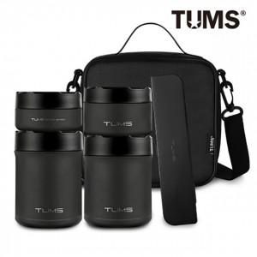

【상세/제작정보】

【인쇄/포장옵션】 | 스티커인쇄 / 포장불가능

【공급단가】 | 수량 | 100~ | 300~ | 500~ | 1,000~ | 3,000~
*VAT별도 | 단가 | 45,140원 | 44,390원 | 43,260원 | 42,510원 | 41,380원

【상품 URL】 | http://www.easy1.co.kr/src/goods_detail.php?gdno=27909

